Лист1
Метод конечных разностей
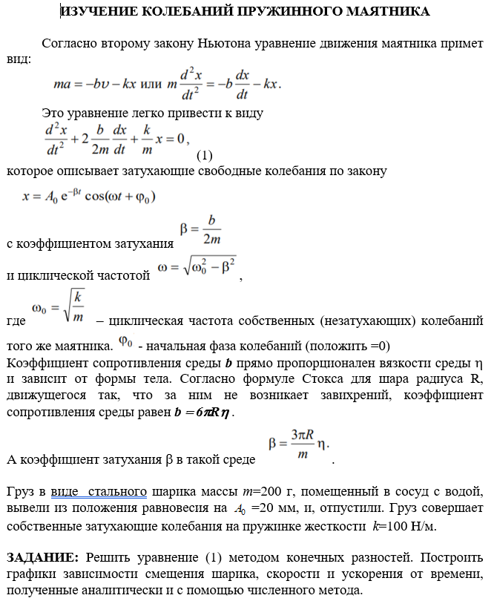
m | A0 | k
200 | 20 | 100

ω0 | ϕ0 | η | ρ | R | β
0.70710678119 | 0 | 1.8 | 7700 | 0.18371737031 | 0.015583458804

ω | b
0.70693504356 | 6.2333835218

hA | ht
2 | 1

tω0+ϕ0 | i | A | t | x | p(t) | q(t) | f | ai | bi | ci | fi | α | β | y | y_true
0 | 0 | 0 | 0 | 0 | 0.031166917609 | 0.5 | 0 | 0 | 0 | -1 | 0 | 0 | 0 | 0 | 0
0.70710678119 | 1 | 2 | 1 | 1.497198041 | 0.031166917609 | 0.5 | 0 | 0.2461041353 | 1 | 0.2538958647 | 0 | 3.9386226364 | 0 | 10099.824357 | 0
1.4142135624 | 2 | 4 | 2 | 0.60594889189 | 0.031166917609 | 0.5 | 0 | 0.2461041353 | 1 | 0.2538958647 | 0 | -1.3977892078 | 0 | 2564.3036386 | 0
2.1213203436 | 3 | 6 | 3 | -2.9929257651 | 0.031166917609 | 0.5 | 0 | 0.2461041353 | 1 | 0.2538958647 | 0 | 1.6725272886 | 0 | -1834.5424505 | 0
2.8284271247 | 4 | 8 | 4 | -7.1493793256 | 0.031166917609 | 0.5 | 0 | 0.2461041353 | 1 | 0.2538958647 | 0 | -6.3403492864 | 0 | -1096.8684714 | 0
3.5355339059 | 5 | 10 | 5 | -8.5449056696 | 0.031166917609 | 0.5 | 0 | 0.2461041353 | 1 | 0.2538958647 | 0 | 0.5511822176 | 0 | 172.99811443 | 0
4.2426406871 | 6 | 12 | 6 | -4.957111558 | 0.031166917609 | 0.5 | 0 | 0.2461041353 | 1 | 0.2538958647 | 0 | 8.4568282807 | 0 | 313.86737255 | 0
4.9497474683 | 7 | 14 | 7 | 2.9370318831 | 0.031166917609 | 0.5 | 0 | 0.2461041353 | 1 | 0.2538958647 | 0 | -0.54723618328 | 0 | 37.114076593 | 0
5.6568542495 | 8 | 16 | 8 | 11.432168673 | 0.031166917609 | 0.5 | 0 | 0.2461041353 | 1 | 0.2538958647 | 0 | 2.5735193195 | 0 | -67.82094775 | 0
6.3639610307 | 9 | 18 | 9 | 15.595441128 | 0.031166917609 | 0.5 | 0 | 0.2461041353 | 1 | 0.2538958647 | 0 | -2.6353385901 | 0 | -26.353385901 | 0
7.0710678119 | 10 | 20 | 10 | 12.092150725 | 0.031166917609 | 0.5 | 0 | 0 | 0 | -1 | 0 | 0 | 0 | 10 | 0

численное |  |  |  |  |  | аналитическое
скорость |  | ускорение |  | смещение |  | скорость |  | ускорение |  | смещение
0 |  | 0 |  | 0 |  | 0 |  | 0 |  | 0
0.88119132635 |  | -0.14477157624 |  | 0.88119132635 |  | 0.91872536987 |  | -0.76024459708 |  | 0.91872536987
2.6986697713 |  | 2.2477724591 |  | 5.3973395426 |  | 2.7938239945 |  | -0.31188738953 |  | 5.5876479891
3.4973228059 |  | 5.4682874031 |  | 10.491968418 |  | 3.6157926815 |  | 1.5694016829 |  | 10.847378045
1.7488399925 |  | 6.5569504517 |  | 6.9953599701 |  | 1.7427169449 |  | 3.8054525125 |  | 6.9708677797
-2.37753565 |  | 3.4353725815 |  | -11.88767825 |  | -2.7140932818 |  | 4.6170173087 |  | -13.570466409
-6.8137053702 |  | -3.3623993099 |  | -40.882232221 |  | -7.5661748257 |  | 2.7159711438 |  | -45.397048954
-8.6735553157 |  | -10.534281079 |  | -60.71488721 |  | -9.6219376462 |  | -1.6459519939 |  | -67.353563524
-6.0328418801 |  | -13.676763157 |  | -48.262735041 |  | -6.6318265767 |  | -6.4814688249 |  | -53.054612613
0.6495967592 |  | -9.9045871138 |  | 5.8463708328 |  | 1.0269894598 |  | -8.9706547322 |  | 9.2429051378
8.3901261757 |  | 0.096951509961 |  | 83.901261757 |  | 10.024812528 |  | -7.0534790631 |  | 100.24812528
Скорость от времени
Ускорение от времени
Смещение от времени

